상품제안서
크롬트위스트볼펜/펜슬 | 상품코드: S04543

 |  |  |  |  |  | 02-713-8555 | www.synergygift.co.kr
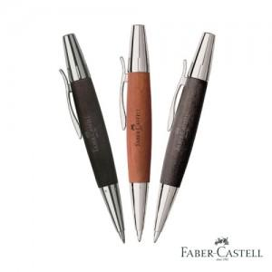 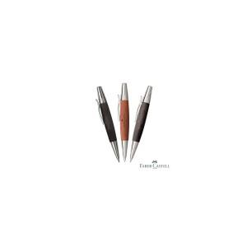

【상세/제작정보】 | 인쇄비별도

【인쇄/포장옵션】 | 실크, 레이저 / 포장지포장

【공급단가】 | 수량 | 100~ | 500~ | 1,000~ | 3,000~
*VAT별도 | 단가 | 55,080원 | 53,040원 | 51,000원 | 48,960원

【상품 URL】 | https://www.synergygift.co.kr:443/src/goods_detail.php?gdno=3700

